【素材】リモート接続の設定
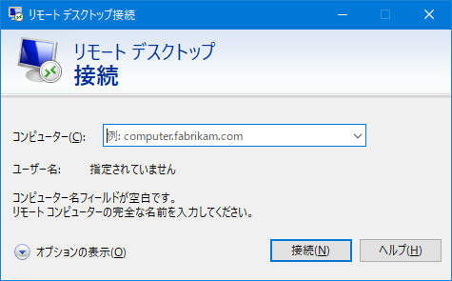
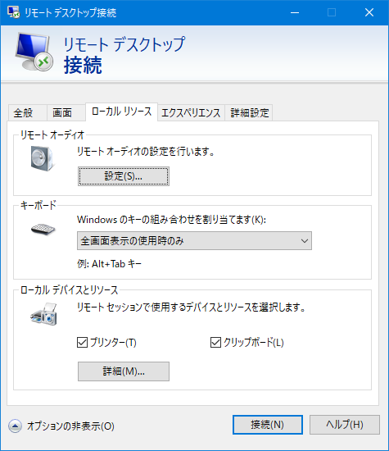
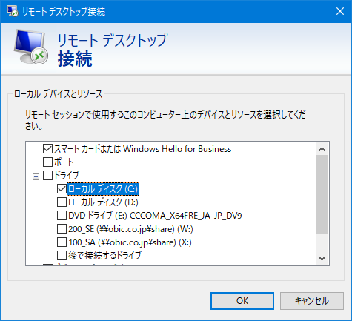

①
③

②

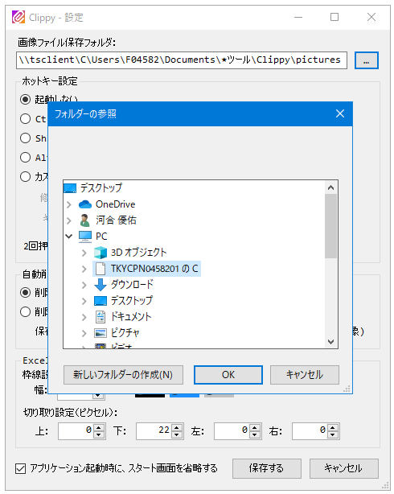
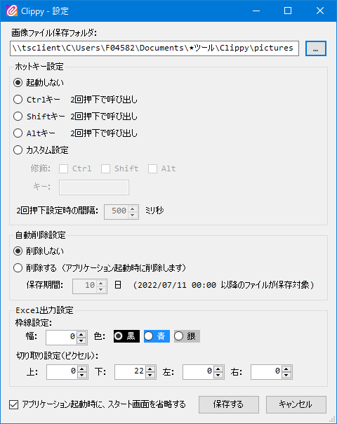
①

②
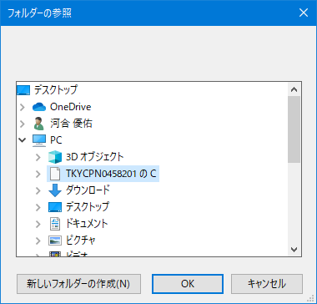

③

【素材】イメージ
ローカル端末（リモート接続元） |  |  | 仮想端末（リモート接続先）

C:\…
というパスで参照

 | 画像保存フォルダ
\\tsclient\C\…
というパスで参照

ローカル端末（リモート接続元）
 |  | 仮想端末（リモート接続先）
C:\…
というパスで参照

 | 画像保存フォルダ
\\tsclient\C\…
というパスで参照

